器具の直管換算長
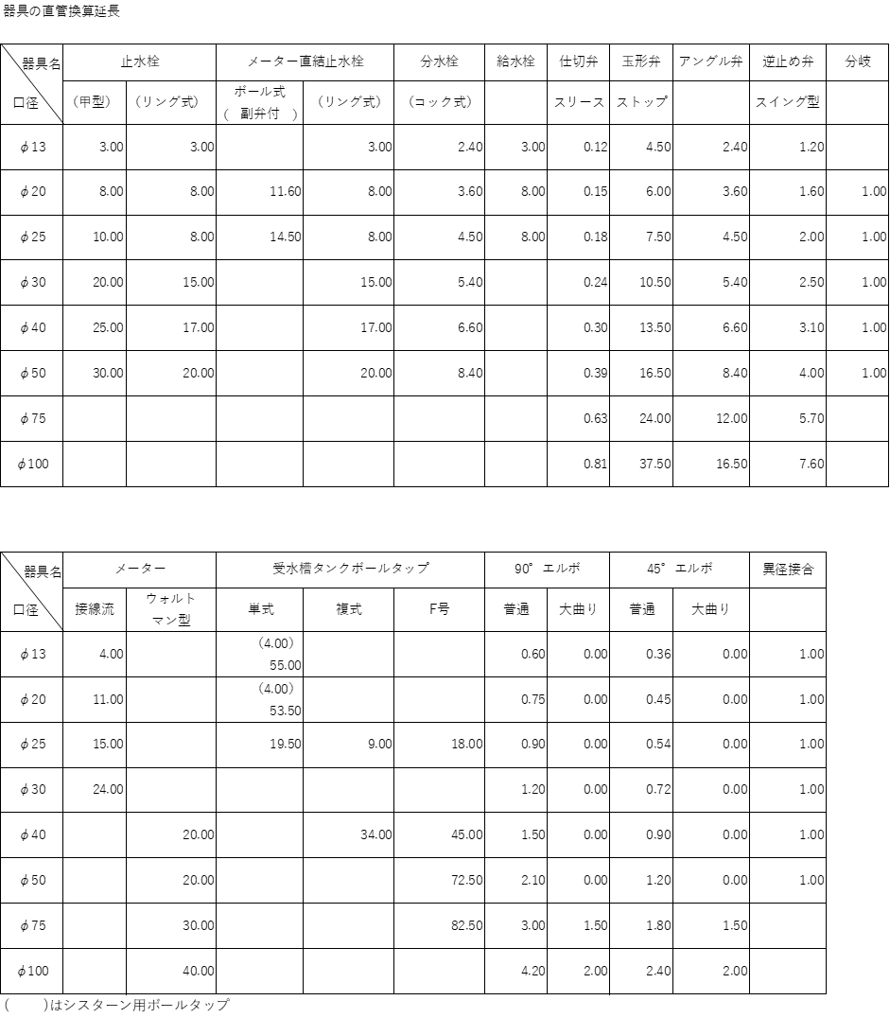

建物種類別単位給水量・使用時間・人員表
